Sheet1
 |  |  |  |  | 报告对测试log的要求

主要要求，必须达到的要求
 | 100M | 60M
好点下载速率 | 800M | 480M
好点上传速率 | 70M | 42M
差点下载速率 | 90M | 90M
差点上传速率 | 1M | 1M
切换 | 切换6次 | 切换6次
rsrp好点 | 小于-80 | 小于-80
次要要求，尽量达到
sinr好点 | 大于20 | 大于20
rsrp差点 | 大于-90小于-100 | 大于-90小于-100
sinr差点 | 大于-5小小于0 | 大于-5小小于0

 |  |  |  |  | 数据命名的要求

站名
小区

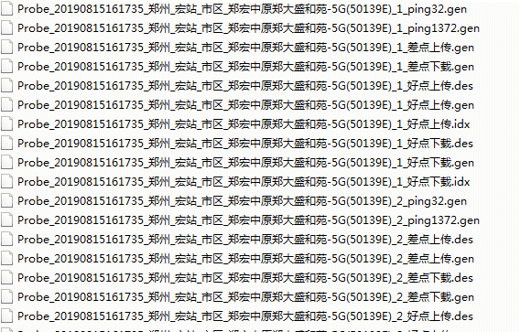
log

业务类型

上传或者下载范例

切换范例
 |  |  |  |  |  | 小区级别的： | Probe_20190815161735_站名_小区_业务名称
 |  |  |  |  |  | 切换： | Probe_20190815161735_站名_上传或者下载_切换

照片

照片范例

频点
照片类型
某个小区

pci

 |  |  | 八方图命名： | 频点_度数
 |  |  | 小区级别照片命名： | 频点_pci_某某小区天面或者覆盖
 |  |  | 基站级别命名： | 频点_类型（全景或者入口或者天面全景）

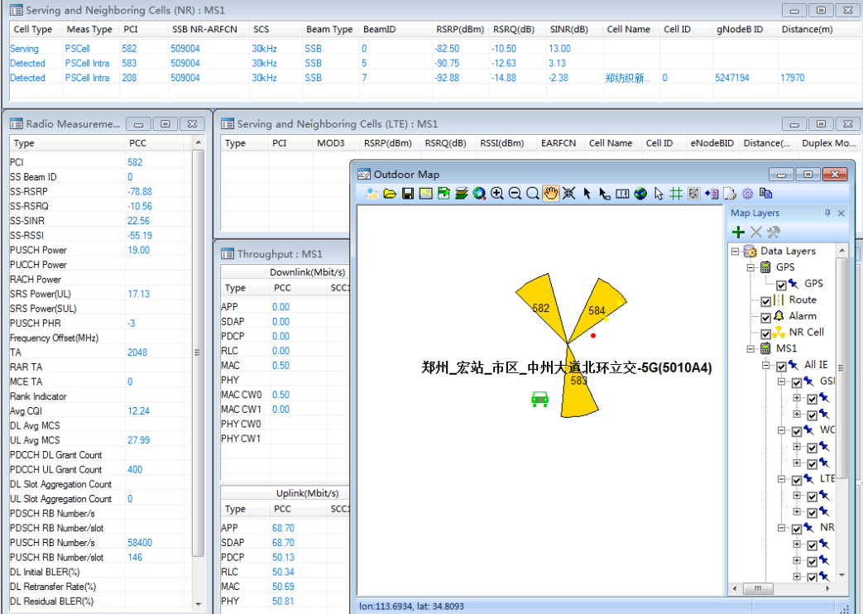
速率

速率截图范例

截图

速率截图命名范例

频点
pci
截图类型

 |  |  | 速率截图命名： | 频点_pci_截图类型

Sheet2


